Ecuaciones
Tabla de Valores X e Y |  |  |  |  | Graficar las ecuaciones:

x | y1 | y2 | L1 | L2 |  | x2 | x | n
-10 | 405 | 10 |  |  | y1 = 4x²+5 | 4 |  | 5
-9 | 329 | 22 |  |  | y2 = 12x +130 |  | 12 | 130
-8 | 261 | 34 |  |  | 4x² -12x -125 = 0 | 4 | -12 | -125
-7 | 201 | 46
-6 | 149 | 58 |  |  | a
-5 | 105 | 70 |  |  | b
-4 | 69 | 82 |  |  | c
$$P1x=\frac{−b+\sqrt{b^{2}−4ac}}{2a}$$
-3 | 41 | 94
-2 | 21 | 106 |  |  | P1x
-1 | 9 | 118 |  |  | P1y
$$P2x=\frac{−b−\sqrt{b^{2}−4ac}}{2a}$$
0 | 5 | 130
1 | 9 | 142 |  |  | P2x
2 | 21 | 154 |  |  | P2y
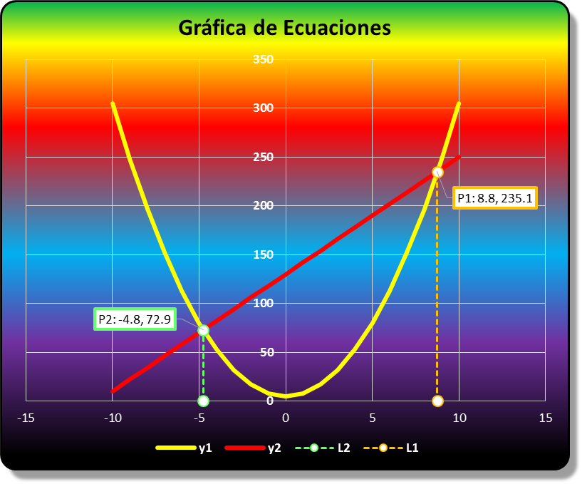
3 | 41 | 166
4 | 69 | 178
5 | 105 | 190
6 | 149 | 202
7 | 201 | 214
8 | 261 | 226
9 | 329 | 238
10 | 405 | 250

